ルール・用語等
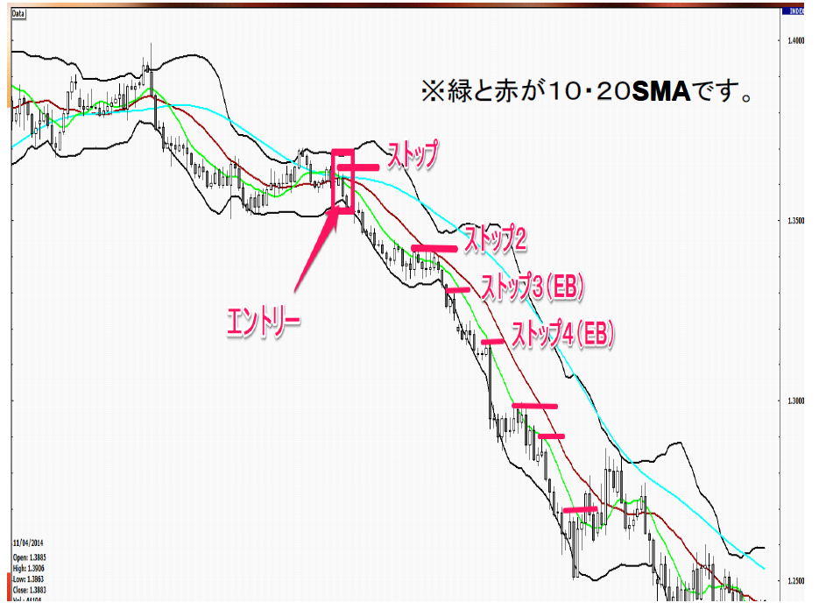
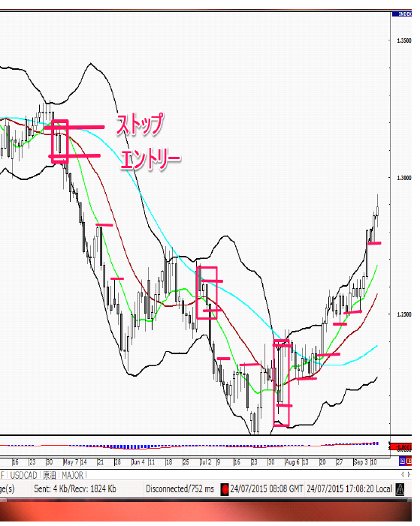
EB・Engulfing Bar
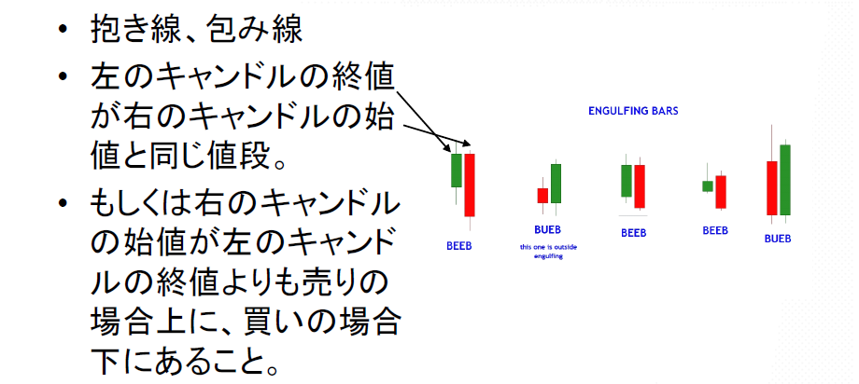
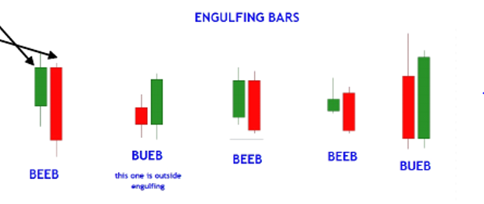

• 高値／安値ブレイクでエントリー |  | 課題
• ストップは抱いた方（側のキャンドルの）高値、安値 |  | • 仕掛け１と同じ課題です。
• トレンドフォロー、反転、両方OK |  | • 日足、240分足、６０分足の検証をそれぞれ１００個ずつやってください。
• ターゲットは、PinBarと同じ |  | • 決済はダウ理論とEBが出たら、ストップを動かすやり方でやってみてください。
• S/Rを使う、もしくはストップを移動する |  | • できたらエクセルと結果を実践記に載せてください。画像は最初だけでもいいです。
• EBが出たら（エントリー条件をみたしたら）ストップを動かす |  | • サポートフォーラムやWEBセミナー、勉強会でも言っていますが、最初は「数をこなすこと」が大事です。
 |  | • 厳しい目で検証をしましょう。
仕掛け２～EB＋MA～ |  | • 自分だったらここで決済しているというのを厳しく見ましょう。
１．移動平均線の１０SMAと２０SＭＡ、両⽅の上にキャンドルがあれば買い⽅向、下なら売り⽅向。
２．MAに触って（またいでもOK）、EBが出現したらエントリー待ち。 |  | フィルター
３．EBのエントリールール成⽴（EB⾼値／安値ブレイク）で、エントリー |  | • これも仕掛け１と同じです。いろいろできます。
４．ストップはEBのストップ（EB安値／⾼値） |  | • サポートレジスタンスが有効です。
５．決済はストップをあげる／さげる。 |  | • チャートパターンも有効です。
 | a.ダウ理論で動かす | • 「戻りがない相場」も有効です。
 | b.EBがまた出たら（エントリー条件をみたしたら）動かす | • EBが成立する直前のキャンドル（抱かれたキャンドル）が、PBだった場合も信頼度は高いです。（ピングリフィン・バー）
 | c.EB,PB,ダウ理論が出たら動かす | • 決済は、建値決済もいれて比較してみてください。
 |  | • 他にも、PBが出たら、ダウ理論で、など、ミックスしても見て
 |  | • 他にも、PBが出たら、ダウ理論で、など、ミックスしても見てみてください。ストップをあげる回数が大幅に増えます。
 |  | • FIBは、決済にも、S/Rとしてのフィルターにも有効です。（FIBについてはカリキュラムの、５．サポートレジスタンスに書いてあります）

画像
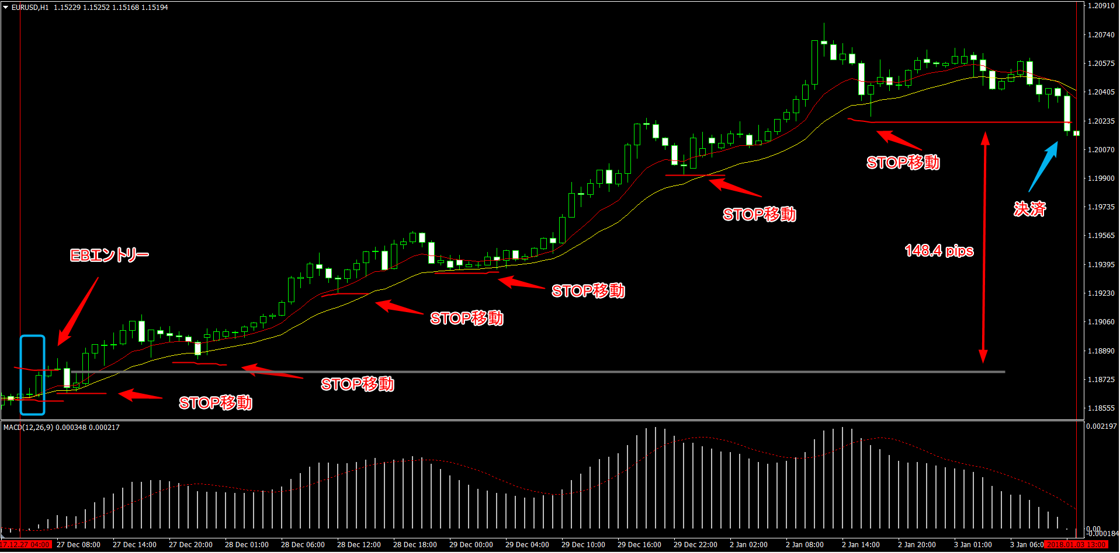
EURUSD 4時間足 2011/8/31 --> 9/27
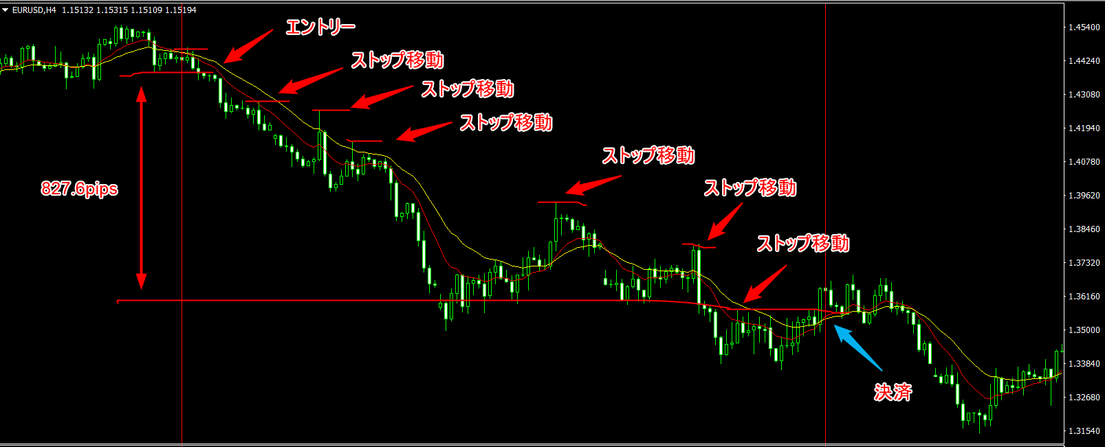

EURUSD 1時間足 2017/12/27 --> 2018/1/3

